界面&功能
个人首领玩法

 | 功能入口 |  |  |  | 个人首领基本规则
 |  |  |  |  | 1.设计目的是什么
 | 1.主界面点击【首领挑战】图标进入 |  |  |  | ▶ | 增加玩家免费获取装备和资源的途径。不用和其他玩家抢夺。
 | 2.进入本界面时，默认显示【野外首领】页签，点击切换到【个人首页】。 |  |  |  | 2.解锁方式
 | 3.当有玩家勾选的提示首领未击败时，系统有红点提示 |  |  |  | ▶ | 玩家到达指定角色等级和转生等级后开放。
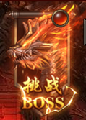
 |  |  |  |  | 3.基本规则
 |  |  |  |  | ▶ | 个人首领为单独副本，不是公共地图。
 |  |  |  |  | ▶ | 满足消耗条件和次数限制后，可传送至对应地图。
 |  |  |  |  | ▶ | 未击败首领，则不实际扣除门票，但要预扣除。
 |  |  |  |  | 4.数值节奏
 |  |  |  |  | ▶ | 所有怪物和BOSS，在开放的时候，都可以打得过，只是快慢的区别。

 |  | 参考图标

 | 精英首领【当前为示例】

1
6
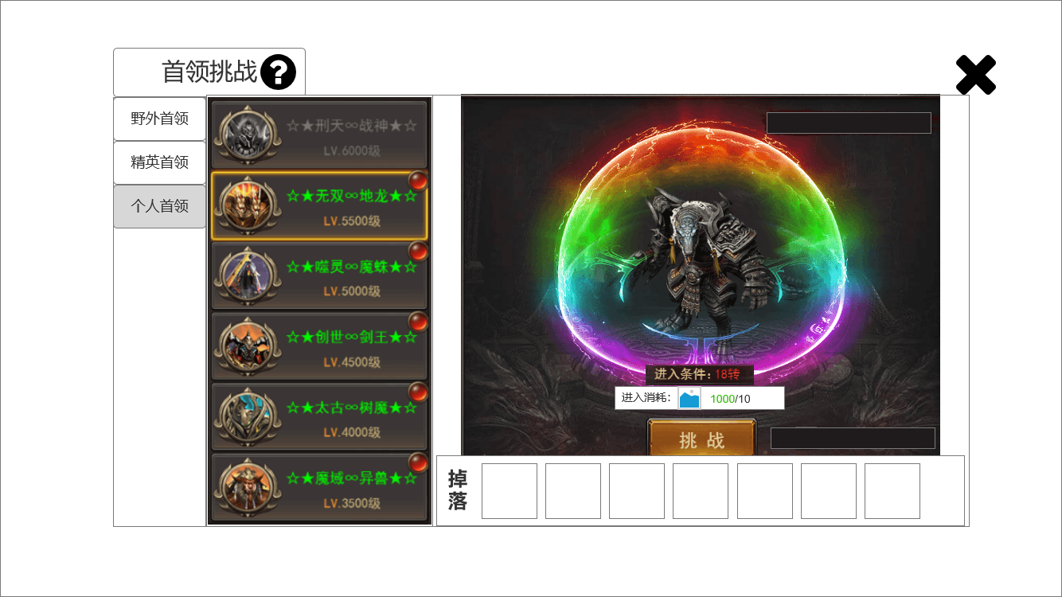
4
 |  |  | 1.功能标题与功能说明 |  | 1.功能标题与功能说明
 |  |  | ▶ | 首领挑战标题 | ▶ | 帮助按钮，点击打开相应帮助说明弹窗。
 |  |  | ▶ | 帮助按钮，点击打开相应帮助说明弹窗。
 |  |  | 2.功能页签 |  | 2.功能页签
 |  |  | ▶ | 【野外首领】、【精英首领】、【个人首领】，三个页签。需要选中效果。 | ▶ | 点击【个人首领】页签。切换选中效果，并更换右侧内容。
 |  |  | 3.首领列表 |  | 3.首领列表
 |  |  | ▶ | 显示 首领的基础信息。 | ▶ | 显示 首领的基础信息。
2
 |  |  | ▶ | 需要提示红点（红色规避）。 | ▶ | 需要提示红点（红色规避）。
 |  |  | ▶ | 需要首领未刷新的置灰状态。 | ▶ | 需要首领未刷新的置灰状态。
 |  |  | 4.个人首领详情 |  | 4.个人首领详情
 |  |  | ▶ | 需要显示首领的形象。 | ▶ | 根据配置显示首领的形象、进入条件、进入消耗。
 |  |  | ▶ | 需要进入条件和进入消耗。 | ▶ | 满足条件时文本显示绿色。
 |  |  | ▶ | 进入条件不足和刷新倒计时显示时，需要改变颜色为红色（红色规避）。 | ▶ | 点击挑战按钮。传送到指定地图，并向首领自动寻路、自动战斗。
3
 |  |  |  | 满足条件时显示绿色。 | ▶ | 今日成功挑战过后，本首领的挑战按钮消失，显示 今日已挑战 图片。
5
 |  |  | ▶ | 需要挑战按钮。
 |  |  | ▶ | 需要一个今日已挑战的文本。用于今日挑战过后，替换挑战按钮。

 |  |  | 5.掉落展示 |  | 5.掉落展示
 |  |  | ▶ | 需要展示掉落的图标。 | ▶ | 需要展示掉落的图标。
 |  |  |  | 如果配置数量超出后，可以左右滑动。 |  | 如果配置数量超出后，可以左右滑动。
 |  |  |  | 如果尺寸刚刚好的话，需要再最右侧增加一个箭头提示右侧还有展示。 |  | 如果尺寸刚刚好的话，需要再最右侧增加一个箭头提示右侧还有展示。
 |  |  | 6.关闭按钮 |  | 6.关闭按钮
 |  |  | ▶ | 点击关闭本玩法弹窗。 | ▶ | 点击关闭本玩法弹窗。

 | 玩法内主界面【当前为示例】

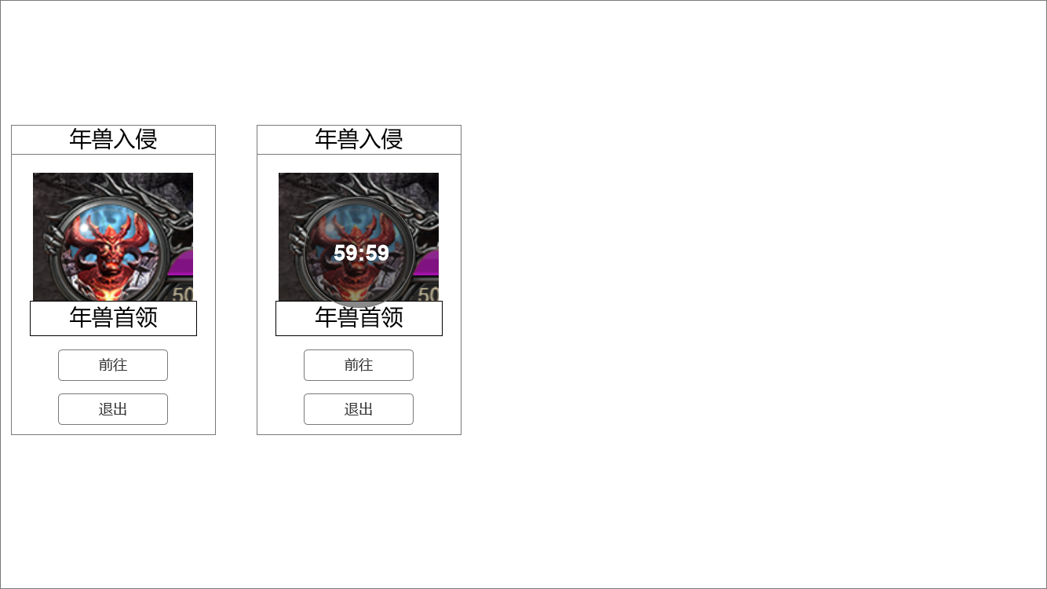
 |  |  | 1.侧边栏标题 |  | 1.侧边栏标题
 |  |  | ▶ | 显示年兽入侵标题。 | ▶ | 显示年兽入侵标题。
 |  |  | 2.显示年兽信息 |  | 2.显示年兽信息
1
 |  |  | ▶ | 显示年兽头像、名字、黑底遮罩倒计时。 | ▶ | 显示年兽头像、名字、黑底遮罩倒计时。
 |  |  | 3.前往按钮和退出按钮 |  | 3.前往按钮和退出按钮
 |  |  | ▶ | 显示对应按钮。 | ▶ | 点击前往按钮，则前往年兽首领的相应坐标。
2
 |  |  |  |  | ▶ | 点击退出按钮，则返回主城。

 |  |  |  |  | 本侧边栏是进入年兽入侵专属地图时出现。
 |  |  |  |  | 另：世界地图上的BOSS图标会跟随首领的状态，正常显示或去色显示。

3

参考界面
参考图

 | 参考游戏—37王者之心2

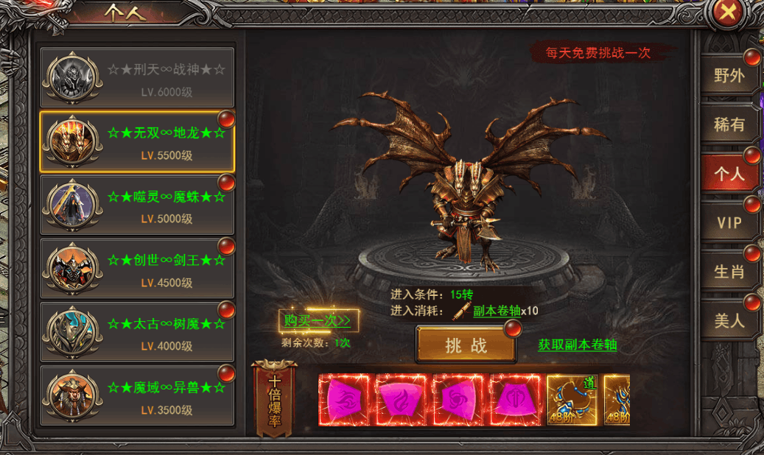

 |  | 界面截图

美术需求
美术需求

 | UI需求
 | 序号 | 类型 | 对应界面 | 内容描述 | 功能需求 | 备注 | 参考图
 | 1 | UI | 个人首领界面 | 个人首领页 | 详见界面设计 |  | 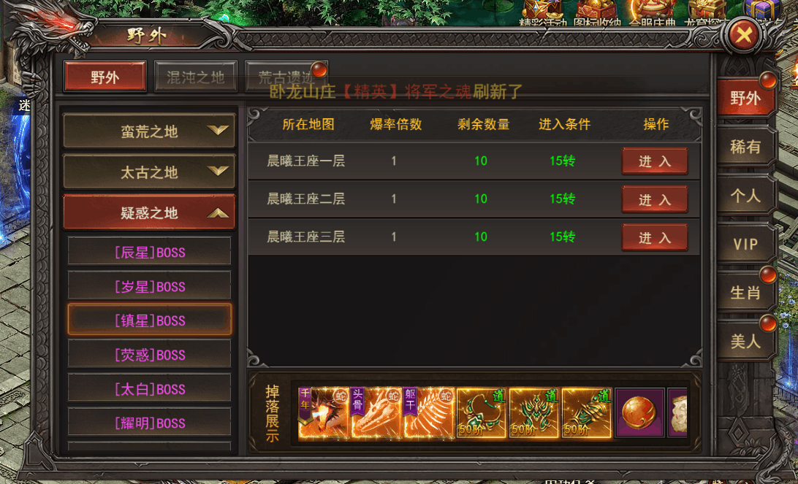

 | 原画需求
 | 序号 | 类型 | 对应界面 | 内容描述 | 功能需求 | 备注 | 参考图
 | 无

 | ICON需求
 | 序号 | 类型 | 图标需求 | 内容描述 | 功能需求 | 尺寸需求 | 参考图
 | 无

 | 动效需求
 | 序号 | 类型 | 描述 | 内容描述 | 功能需求 | 备注 | 参考图
 | 无

 | 其他
 | 序号 | 类型 | 对应界面 | 内容描述 | 功能需求 | 备注 | 参考图
 | 无

